成本（静态）
序号 | 项目 | 测算值 | 说明
1 | 折旧及摊销成本 | 8282978 | 根据估价委托人提供的《辅助余额表》，该项目总建设费用约为496978695元。该项目为钢混结构，非生产用房经济耐用年限为 60 年，将建设成本按直线法折算至每年，即496978695÷60=8282978元。 | 496978695.34 | 8282978
2 | 运营费用（元） | 4079048 | 2=2.1+2.2+2.3
2.1 | 维修费（元） | 2497052 | 主要包括室内部分及附属设施设备、公用部位 和共用设施设备及相关场地的维修运行费用， 参考同类项目测算，按建筑重置成本的1.5%测算，重置成本根据《北京市房屋重置成新价评估技术标准》估算为2220元/平方米，装修成本按1000元/平方米估算，则（2220+1000）×1.5%×51698.8=2497052元。 | 51698.8 | 2497052.04
2.2 | 保险费（元） | 37236 | 指房屋产权人为使自己的房产避免意外损失而向保险公司支付的费用，根据估价委托人提供的《北京市保障性住房建设投资中心财产一切险保险单（2020-2021年度）-怡景园》，保险费用为37236元。 | 37235.84
2.3 | 物业费(元) | 1544760 | 该项目为公租房，根据估价委托方提供的《基础信息台账》，物业费水平按2.49元/平方米/月计算，则年物业费用为 2.49×51698.8×12=1544760元。 | 2.49 | 1544760.144
3 | 管理成本(元) | 1140139 | 3=3.1+3.2+3.3
3.1 | 管理费（元） | 769278 | 指运营管理机构人员、办公等的正常开支费用，参考同类项目测算，按年租金成本收益的 2%测算，即38463907×2%=769278。 | 38463907 | 769278
3.2 | 利息(元) | 0 | 无。
3.3 | 利润(元) | 370861 | 公共租赁住房项目属于保障性住房，不以获取利润为主要目的，参照保本微利原则记取利润率，以折旧及摊销成本、运营费用之和为基数的3%测算开发利润,即(8282978+1925466)×3%=370861元。
4 | 年成本收益（元） | 13502165 | 4=1+2+3
5 | 月成本收益(元/平方米·月) | 22 | 5=4÷公租房建筑面积÷12个月

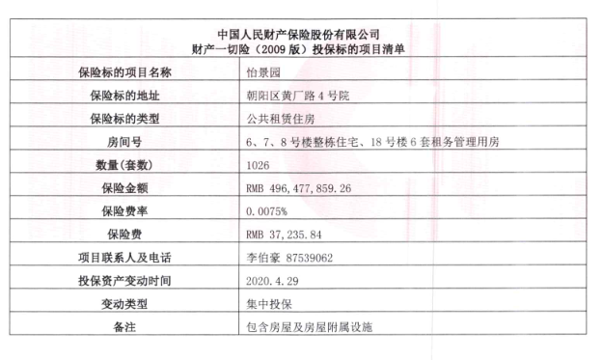

富力又一城
 | 中指数据 |  |  |  | 12
 | 小区名称 | 富力·又一城
时间 | 时间 | 样本数量 | 估价机构样本小区数据 | 样本数量 | 租金平均单价（元/平方米·月）
2020年二季度 | 2020-04-01 | 1 | —— | 3 | 70.9
 | 2020-05-01 | 2 | 71.9
 | 2020-06-01 | 3 | 69.89 |  | 70.98 |  | 平均月租金 | 结论
2021年三季度 | 2020-07-01 | 1 | 70.54 | 3 |  | 中指 | 70.21 | 70.44
 | 2020-08-01 | 1 | 70.14 |  |  | 城研中心 | 69.44 |  | 物业费 | 2.2
 | 2020-09-01 | 1 | 72.27 |  | 68.10 | 市场数据 | 71.66
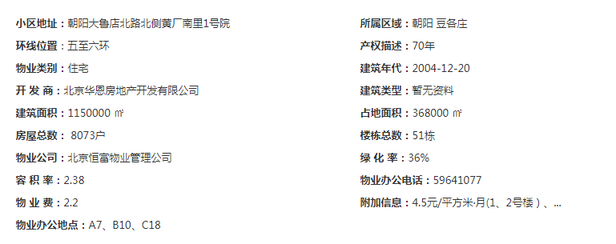
2022年四季度 | 2020-10-01 | 2 | 68.48 | 7
 | 2020-11-01 | 3 | 69.02
 | 2020-12-01 | 2 | 66.79 |  | 70.87
2021年一季度 | 2021-01-01 | 2 | 70.53 | 7
 | 2021-02-01 | 3 | 73.93
 | 2021-03-01 | 2 | 68.14 |  | 0.00
2021年二季度（4月） | 2021-04-01 | 2 | 0
平均月租金 |  |  |  |  | 70.21
 |  |  |  |  |  |  |  | 57.576
 | 城研中心提供数据
时间 | 时间 | 样本数量 | 不含供暖费平均租金单价 | 样本数量 | 租金平均单价（元/平方米·月）
2020年二季度 | 2020-04-01 |  | —— | 0 | 69.28
 | 2020-05-01 |  | 68.653389932
 | 2020-06-01 |  | 65.49939463
2021年三季度 | 2020-07-01 |  | 62.143607768 | 0 | 67.18
 | 2020-08-01 |  | 67.737842669
 | 2020-09-01 |  | 65.05116574
2022年四季度 | 2020-10-01 |  | 65.65574223 | 0 | 67.17
 | 2020-11-01 |  | 71.112077088
 | 2020-12-01 |  | 58.140432878
2021年一季度 | 2021-01-01 |  | 68.384679405 | 0 | 72.38
 | 2021-02-01 |  | 69.011511275
 | 2021-03-01 |  | 73.146931566 |  |  |  |  | 33
2021年二季度（4月） | 2021-04-01 |  | 69.014136767 | 0 | 71.21 |  |  | 45.375
平均月租金 |  |  |  |  | 69.44

 | 市场调查数据
时间 | 时间 | 样本数量 | 不含供暖费平均租金单价 | 样本数量 | 租金平均单价（元/平方米·月）
2020年二季度 | 2020-04-01 | —— | —— | 26 | 70.03
 | 2020-05-01 | 16 | 67.85
 | 2020-06-01 | 10 | 72.21
2021年三季度 | 2020-07-01 | 11 | 65.81 | 47 | 70.18
 | 2020-08-01 | 15 | 70.64
 | 2020-09-01 | 21 | 74.10
2022年四季度 | 2020-10-01 | 17 | 72.90 | 44 | 71.44
 | 2020-11-01 | 14 | 73.40
 | 2020-12-01 | 13 | 68.03
2021年一季度 | 2021-01-01 | 6 | 72.26 | 35 | 73.58
 | 2021-02-01 | 12 | 69.28
 | 2021-03-01 | 17 | 79.21
2021年二季度（4月） | 2021-04-01 | 13 | 73.07 | 13 | 73.07
平均月租金 |  |  |  |  | 71.66

日期 | 面积 | 价格 | 单价 | 月均
2021-05-07 | 47 | 4000 | 85.106382979 | 86.17
2021-05-03 | 47 | 4100 | 87.234042553
2021-04-29 | 47 | 4000 | 85.106382979 | 73.07
2021-04-27 | 89 | 5700 | 64.04494382
2021-04-26 | 47 | 4200 | 89.361702128
2021-04-25 | 90 | 5800 | 64.444444444
2021-04-24 | 47 | 3900 | 82.978723404
2021-04-21 | 90 | 6400 | 71.111111111
2021-04-17 | 89 | 5800 | 65.168539326
2021-04-12 | 87 | 5500 | 63.218390805
2021-04-12 | 47 | 3900 | 82.978723404
2021-04-10 | 90 | 6200 | 68.888888889
2021-04-09 | 86 | 5600 | 65.11627907
2021-04-07 | 87 | 5800 | 66.666666667
2021-04-06 | 47 | 3800 | 80.85106383
2021-03-29 | 91 | 6200 | 68.131868132 | 79.21
2021-03-28 | 36 | 4200 | 116.66666667
2021-03-26 | 47 | 4000 | 85.106382979
2021-03-21 | 88 | 6800 | 77.272727273
2021-03-21 | 47 | 4500 | 95.744680851
2021-03-20 | 87 | 6500 | 74.712643678
2021-03-19 | 90 | 5300 | 58.888888889
2021-03-19 | 48 | 3800 | 79.166666667
2021-03-13 | 47 | 4250 | 90.425531915
2021-03-12 | 89 | 6200 | 69.662921348
2021-03-11 | 54 | 4000 | 74.074074074
2021-03-10 | 89 | 5800 | 65.168539326
2021-03-09 | 89 | 6300 | 70.786516854
2021-03-07 | 89 | 5800 | 65.168539326
2021-03-06 | 47 | 4050 | 86.170212766
2021-03-02 | 47 | 4200 | 89.361702128
2021-03-01 | 50 | 4000 | 80
2021-02-28 | 90 | 5700 | 63.333333333 | 69.28
2021-02-26 | 86 | 6000 | 69.76744186
2021-02-25 | 86 | 5300 | 61.627906977
2021-02-24 | 87 | 6000 | 68.965517241
2021-02-23 | 54 | 4300 | 79.62962963
2021-02-22 | 92 | 6200 | 67.391304348
2021-02-21 | 89 | 5800 | 65.168539326
2021-02-21 | 47 | 4300 | 91.489361702
2021-02-21 | 47 | 4000 | 85.106382979
2021-02-20 | 89 | 4800 | 53.93258427
2021-02-17 | 89 | 5800 | 65.168539326
2021-02-06 | 92 | 5500 | 59.782608696
2021-01-24 | 89 | 5500 | 61.797752809 | 72.26
2021-01-24 | 89 | 5500 | 61.797752809
2021-01-16 | 47 | 4000 | 85.106382979
2021-01-09 | 47 | 3800 | 80.85106383
2021-01-09 | 47 | 3600 | 76.595744681
2021-01-03 | 89 | 6000 | 67.415730337
2020-12-27 | 89 | 5800 | 65.168539326 | 68.03
2020-12-27 | 87 | 4900 | 56.32183908
2020-12-27 | 89 | 5500 | 61.797752809
2020-12-23 | 47 | 3800 | 80.85106383
2020-12-23 | 89 | 5800 | 65.168539326
2020-12-18 | 54 | 4000 | 74.074074074
2021-12-15 | 92 | 5800 | 63.043478261
2020-12-13 | 52 | 4000 | 76.923076923
2020-12-10 | 86 | 5200 | 60.465116279
2020-12-09 | 50 | 4100 | 82
2020-12-06 | 89 | 5300 | 59.550561798
2020-12-05 | 167 | 9000 | 53.892215569
2020-12-01 | 47 | 4000 | 85.106382979
2020-11-25 | 89 | 5600 | 62.921348315 | 73.4
2020-11-22 | 47 | 3900 | 82.978723404
2020-11-21 | 47 | 3900 | 82.978723404
2020-11-21 | 90 | 5600 | 62.222222222
2020-11-20 | 47 | 4300 | 91.489361702
2020-11-10 | 90 | 5500 | 61.111111111
2020-11-08 | 47 | 3800 | 80.85106383
2020-11-05 | 47 | 4000 | 85.106382979
2020-11-05 | 47 | 3900 | 82.978723404
2020-11-05 | 47 | 4000 | 85.106382979
2020-11-02 | 89 | 5200 | 58.426966292
2020-11-02 | 89 | 5500 | 61.797752809
2020-11-01 | 89 | 6000 | 67.415730337
2020-11-01 | 148 | 9200 | 62.162162162
2020-10-31 | 87 | 6250 | 71.83908046 | 72.9
2020-10-29 | 89 | 5600 | 62.921348315
2020-10-29 | 56 | 4500 | 80.357142857
2020-10-28 | 90 | 5800 | 64.444444444
2020-10-26 | 89 | 5800 | 65.168539326
2020-10-25 | 89 | 8000 | 89.887640449
2020-10-19 | 89 | 5800 | 65.168539326
2020-10-19 | 47 | 4100 | 87.234042553
2020-10-16 | 89 | 6000 | 67.415730337
2020-10-13 | 47 | 4000 | 85.106382979
2020-10-11 | 89 | 5600 | 62.921348315
2020-10-10 | 47 | 4000 | 85.106382979
2020-10-07 | 86 | 5900 | 68.604651163
2020-10-05 | 89 | 5900 | 66.292134831
2020-10-05 | 47 | 4100 | 87.234042553
2020-10-05 | 90 | 5900 | 65.555555556
2020-10-04 | 89 | 5700 | 64.04494382
2020-09-30 | 47 | 4100 | 87.234042553 | 74.1
2020-09-26 | 89 | 5700 | 64.04494382
2020-09-23 | 88 | 5900 | 67.045454545
2020-09-20 | 87 | 5500 | 63.218390805
2020-09-18 | 36 | 4100 | 113.88888889
2020-09-18 | 47 | 4000 | 85.106382979
2020-09-17 | 47 | 3900 | 82.978723404
2020-09-15 | 147 | 8600 | 58.503401361
2020-09-14 | 88 | 5000 | 56.818181818
2020-09-13 | 47 | 3800 | 80.85106383
2020-09-13 | 86 | 5700 | 66.279069767
2020-09-13 | 89 | 5800 | 65.168539326
2020-09-12 | 91 | 6100 | 67.032967033
2020-09-10 | 92 | 6000 | 65.217391304
2020-09-07 | 54 | 4200 | 77.777777778
2020-09-06 | 90 | 6300 | 70
2020-09-06 | 89 | 5800 | 65.168539326
2020-09-04 | 47 | 4900 | 104.25531915
2020-09-03 | 86 | 5500 | 63.953488372
2020-09-01 | 47 | 3800 | 80.85106383
2020-09-01 | 89 | 6300 | 70.786516854
2020-08-30 | 88 | 5000 | 56.818181818 | 70.64
2020-08-29 | 54 | 4250 | 78.703703704
2020-08-29 | 47 | 4000 | 85.106382979
2020-08-22 | 47 | 3999 | 85.085106383
...

青青家园
 | 中指数据 |  |  |  | 12
 | 小区名称 | 青青家园
时间 | 时间 | 样本数量 | 估价机构样本小区数据 | 样本数量 | 租金平均单价（元/平方米·月）
2020年二季度 | 2020-04-01 | 1 | -- | 3 | 83.93
 | 2020-05-01 | 2 | 87.22
 | 2020-06-01 | 3 | 80.63 |  |  |  | 平均月租金 | 结论
2021年三季度 | 2020-07-01 | 1 | -- | 6 | 69.04 | 中指 | 71.96 | 61.14
 | 2020-08-01 | 1 | -- |  |  | 城研中心 | 57.06 |  | 物业费 | 2.9
 | 2020-09-01 | 1 | 69.04 |  |  | 市场数据 | 54.41
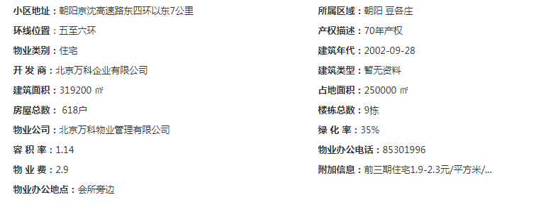
2022年四季度 | 2020-10-01 | 2 | -- | 7 | 67.86
 | 2020-11-01 | 3 | 70.52
 | 2020-12-01 | 2 | 65.2
2021年一季度 | 2021-01-01 | 2 | 67.53 | 2 | 67.00
 | 2021-02-01 | 3 | 66.45
 | 2021-03-01 |  | 67.03
2021年二季度（4月） | 2021-04-01 | 2 | 0 |  | 0.00
平均月租金 |  |  |  |  | 71.96

 | 城研中心提供数据
时间 | 时间 | 样本数量 | 不含供暖费平均租金单价 | 样本数量 | 租金平均单价（元/平方米·月）
2020年二季度 | 2020-04-01 |  | -- | 0 | 55.01
 | 2020-05-01 |  | 54.238230999
 | 2020-06-01 |  | 49.979347377
2021年三季度 | 2020-07-01 |  | -- | 0 | 59.17
 | 2020-08-01 |  | 56.274564294
 | 2020-09-01 |  | 56.274564294
2022年四季度 | 2020-10-01 |  | 53.716344644 | 0 | 56.65
 | 2020-11-01 |  | 50.69807495
 | 2020-12-01 |  | 56.829338724 |  |  |  | 0.75611450806
2021年一季度 | 2021-01-01 |  | 56.356640367 |  | 59.26 |  | 0.24388549194
 | 2021-02-01 |  | --
 | 2021-03-01 |  | 56.356640367
2021年二季度（4月） | 2021-04-01 |  | 52.328603776 | 0 | 55.23
平均月租金 |  |  |  |  | 57.06

 | 市场调查数据
...

朝丰家园
 | 中指数据 |  |  |  | 12
 | 小区名称 | 朝丰家园
时间 | 时间 | 样本数量 | 估价机构样本小区数据 | 样本数量 | 租金平均单价（元/平方米·月）
2020年二季度 | 2020-04-01 | 1 | —— | 5 | 71.05
 | 2020-05-01 | 2 | 71.29
 | 2020-06-01 | 3 | 70.8 |  |  |  | 平均月租金 | 结论
2021年三季度 | 2020-07-01 | 1 | 67.77 | 2 | 67.57 | 中指 | 69.11 | 61.19
 | 2020-08-01 | 1 | 68.02 |  |  | 城研中心 | 57.89 |  | 物业费 | 0.5
 | 2020-09-01 | 1 | 66.91 |  |  | 市场数据 | 56.56
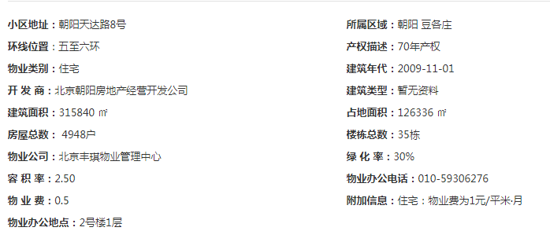
2022年四季度 | 2020-10-01 | 2 | 70.99 | 6 | 71.55
 | 2020-11-01 | 3 | 70.55
 | 2020-12-01 | 2 | 73.11
2021年一季度 | 2021-01-01 | 2 | 67.11 | 4 | 66.25
 | 2021-02-01 | 3 | 66.01
 | 2021-03-01 |  | 65.64
2021年二季度（4月） | 2021-04-01 | 2 | 0 |  | 0.00
平均月租金 |  |  |  |  | 69.11

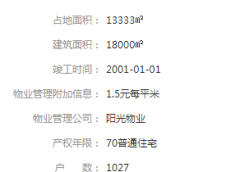
 | 城研中心提供数据
时间 | 时间 | 样本数量 | 不含供暖费平均租金单价 | 样本数量 | 租金平均单价（元/平方米·月）
2020年二季度 | 2020-04-01 |  | —— | 0 | 59.36
 | 2020-05-01 |  | 59.440874282
 | 2020-06-01 |  | 58.2731258
2021年三季度 | 2020-07-01 |  | 57.912740467 | 0 | 57.84
 | 2020-08-01 |  | 61.193137263
 | 2020-09-01 |  | 52.914175638
2022年四季度 | 2020-10-01 |  | 57.963425967 | 0 | 57.38
 | 2020-11-01 |  | 53.897328258
 | 2020-12-01 |  | 58.777172128
2021年一季度 | 2021-01-01 |  | 54.120598346 |  | 60.26 |  | 1.1938158577
 | 2021-02-01 |  | 62.748613368
 | 2021-03-01 |  | 62.419682226
2021年二季度（4月） | 2021-04-01 |  | 54.132201312 | 0 | 54.63
平均月租金 |  |  |  |  | 57.89

 | 市场调查数据
 |  |  |  | 样本数量 | 租金平均单价（元/平方米·月）
 |  |  |  | 16 | 59.18
...

城研数据
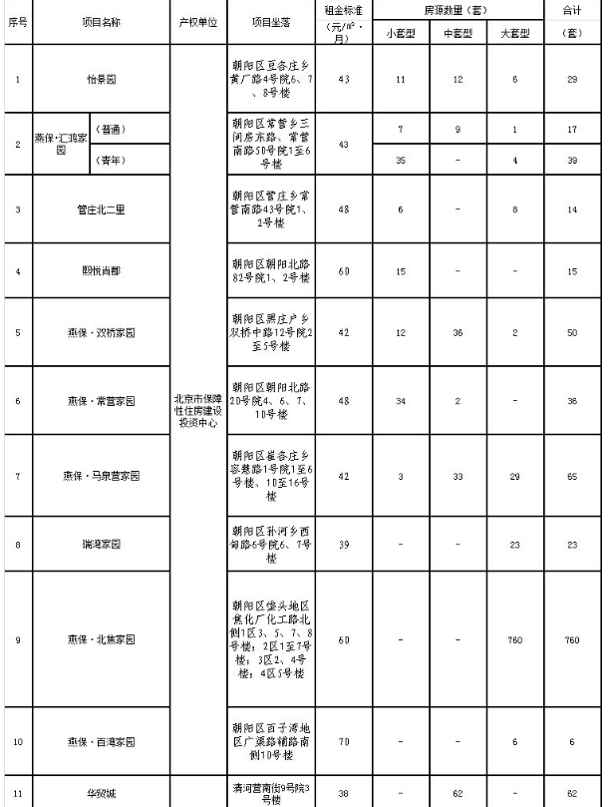
月份 | 监测租金
May | 54.238230999 | 5 | 87
June | 49.979347377 | 6
August | 53.624605782 | 8
September | 56.274564294 | 9
October | 51.578295853 | 10
November | 53.716344644 | 11
December | 50.69807495 | 12
January | 56.829338724 | 1
March | 56.356640367 | 3
April | 52.328603776 | 4
April | 59.259165329 | 4
May | 59.440874282 | 5 | 80
June | 58.2731258 | 6
July | 57.912740467 | 7
August | 61.193137263 | 8
September | 52.914175638 | 9
October | 57.963425967 | 10
November | 53.897328258 | 11
December | 58.777172128 | 12
January | 54.120598346 | 1
February | 62.748613368 | 2
March | 62.419682226 | 3
April | 54.132201312 | 4 | 87
April | 67.376256232
May | 68.653389932
June | 65.49939463
July | 62.143607768
August | 67.737842669
September | 65.05116574
October | 65.65574223
November | 71.112077088
December | 58.140432878 |  | 105
January | 68.384679405
February | 69.011511275
March | 73.146931566
April | 69.014136767
...
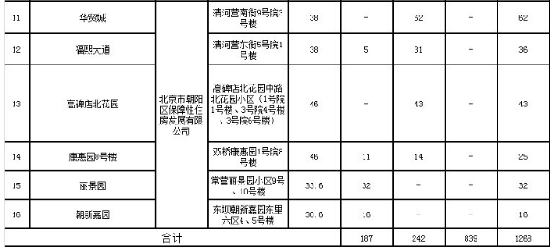
月份 | 监测租金
 |  |  | 90
...
月份 | 监测租金
 |  |  | 84
...
月份 | 监测租金
 |  |  | 99
...

位置图（中指）
